Prueba Documentos
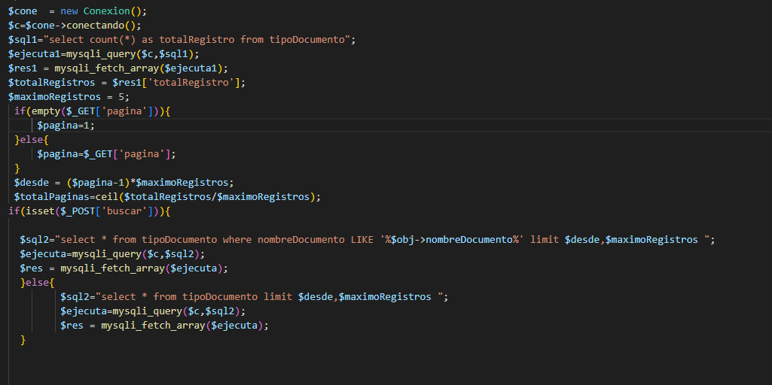
Prueba de Caja Blanca

INFORMACION GENERAL | Busca asegurar que el código funciona de acuerdo con las especificaciones y que el módulo lógico es válido. Los aspectos a considerar son los siguientes: Rutinas de excepción, Rutinas de error, Manejo de parámetros, Validaciones, Valores válidos, Valores límites, Rangos, Mensajes posibles

Identificador Prueba | Nombre Prueba |  | Responsable
CP01 | Documentos |  | Juan Perez
Descripción | Revision de sentencias, objetos y funciones

Servicio / Componente Probado
Listar documentos-Prueba de Código, revision de las clases, funciones, tomas de disiciones

Perrequisitos
Para la revision del modulo debe existir los formulario con su respectiva Crud

Método Utilizado | Instrucciones de la Prueba
Prueba de la caja blanca | Se reviso el codigo fuente para listar y paginar los resultados, se ejecuta una consulta total de registros donde muestra el total de registros encontrados, una consulta para buscar los registros y una consulta donde muestra los registros encontrados en el formulario listar

Datos Entrada |  | Salida Esperada
Código de Documento y nombre del Documento |  | Listar los documentos que se encuentran en la base de datos

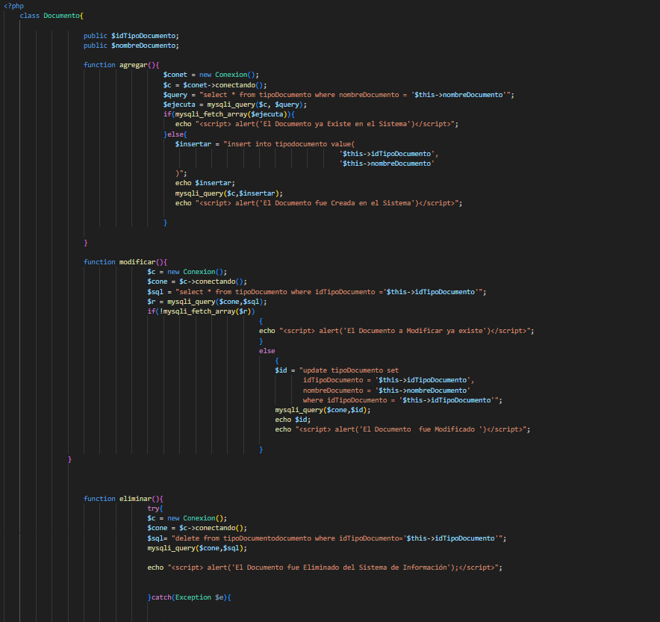
Identificador Prueba | Nombre Prueba |  | Responsable
CP01 | Documentos |  | Juan Perez
Descripción | Revision de sentencias, objetos y funciones

Servicio / Componente Probado
Prueba de Código, revision de las clases, funciones, tomas de disiciones

Perrequisitos
Para la revision del modulo debe existir los formulario con su respectiva Crud

Método Utilizado | Instrucciones de la Prueba
Prueba de la caja blanca | Se reviso la clase Documento, donde se encuentra las funciones para guardar, modificar y eliminar los registros que son digitados por los usuarios. Funcion Guardar: Para guardar se existe un SQL que permite consultar el registro antes de guardarlo, con el fin de que no existan datos duplicados, cuando se confirma que el dato no existe, se procede almacenar los registros digitados por el usuario. Funcion Modificar: Existe una SQL que permite consultar el registro antes de guardarlo, con el fin de que no existan datos duplicados, cuando el usuario oprime el boton modificar, los datos son actualizados en la base de datos. Funcion Eliminar: Cuando el usuario quiere eliminar un registro, el codigo encuentra un sql que permite eliminar un registro y un sql donde verifica que no tenga registros relacionados; si tiene registros relacionados no deja eliminar el registro.

Datos Entrada |  | Salida Esperada
Código de Documento y nombre del Documento |  | Crear registro, modificar los registros y eliminar registros

Pruebas de Caja Negra(Admin)
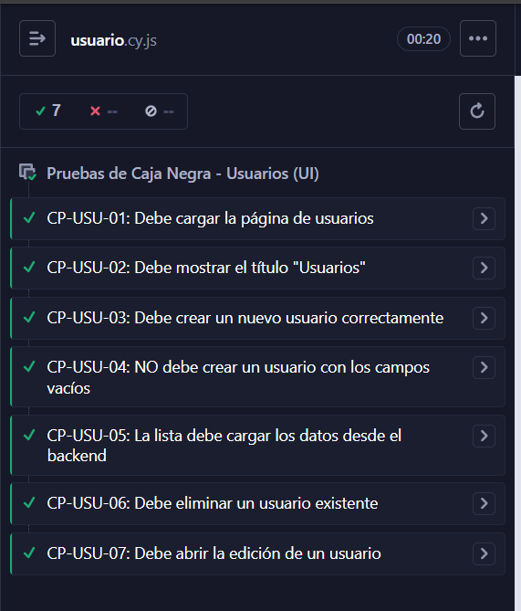
Usuario
Pruebas de Caja Negra

RESUMEN PRUEBAS
Nº | Identificador Prueba | Componente Probado | Resultado: (Exitoso) (Falló) | Observaciones
1 | CP-USU-01 | Debe cargar la página de usuarios | Exitoso | CP-USU-01: Debe cargar la página de usuarios passed before each Open in IDE 1 visit/usuarios test body Open in IDE 1 url (fetch)GET 200 /api/administrador/usuarios (fetch)GET 200 /api/administrador/autorizaciones (fetch)GET 200 /api/administrador/tipos-documento (fetch)GET 200 /api/administrador/usuarios (fetch)GET 200 /api/administrador/autorizaciones (fetch)GET 200 /api/administrador/tipos-documento 2 assertexpected http://localhost:5173/usuarios to include /usuarios
2 | CP-USU-02 | Debe mostrar el título "Usuarios" | Exitoso | CP-USU-02: Debe mostrar el título "Usuarios" passed before each Open in IDE 1 visit/usuarios test body Open in IDE 1 containsh3, Usuarios 2 assertexpected <h3.mb-0> to be visible (fetch)GET 200 /api/administrador/usuarios (fetch)GET 200 /api/administrador/autorizaciones (fetch)GET 200 /api/administrador/tipos-documento (fetch)GET 200 /api/administrador/usuarios (fetch)GET 200 /api/administrador/autorizaciones (fetch)GET 200 /api/administrador/tipos-documento
3 | CP-USU-03 | Debe crear un nuevo usuario correctamente | Exitoso | CP-USU-03: Debe crear un nuevo usuario correctamente passed Routes (1) Method Route Matcher Stubbed Alias # POST **/api/administrador/usuarios No crearUsuario 1 before each Open in IDE 1 visit/usuarios test body Open in IDE 1 containsbutton, + Nuevo usuario 2 click (fetch)GET 200 /api/administrador/usuarios (fetch)GET 200 /api/administrador/autorizaciones (fetch)GET 200 /api/administrador/tipos-documento (fetch)GET 200 /api/administrador/usuarios (fetch)GET 200 /api/administrador/autorizaciones (fetch)GET 200 /api/administrador/tipos-documento 3 containslabel, Tipo de documento 4 parent 5 findselect 6 select1 7 containslabel, Número de documento 8 parent 9 findinput 10 type015677082 11 containslabel, Primer nombre 12 parent 13 findinput 14 typePrueba 15 containslabel, Primer apellido 16 parent 17 findinput 18 typeCypress 19 containslabel, Fecha de nacimiento 20 parent 21 findinput 22 type1995-05-20 23 containslabel, Teléfono 24 parent 25 findinput 26 type3015677225 27 containslabel, Correo 28 parent 29 findinput 30 typecy015677082@test.com 31 containslabel, Autorización 32 parent 33 findselect 34 select1 35 containslabel, Contraseña 36 parent 37 findinput 38 typeClave1234 39 containsbutton, Guardar 40 click (fetch)POST 201 /api/administrador/usuarios crearUsuario 41 wait@crearUsuario (alert)Usuario creado correctamente 42 its.response.statusCode 43 assertexpected 201 to equal 201 44 containstd, 015677082 45 assertexpected <td> to be visible (fetch)GET 200 /api/administrador/usuarios (fetch)GET 200 /api/administrador/autorizaciones (fetch)GET 200 /api/administrador/tipos-documento
4 | CP-USU-04 | NO debe crear un usuario con los campos vacíos | Exitoso | CP-USU-04: NO debe crear un usuario con los campos vacíos passed before each Open in IDE 1 visit/usuarios test body Open in IDE 1 gettable tbody tr 24 (fetch)GET 200 /api/administrador/usuarios (fetch)GET 200 /api/administrador/autorizaciones (fetch)GET 200 /api/administrador/tipos-documento (fetch)GET 200 /api/administrador/usuarios (fetch)GET 200 /api/administrador/autorizaciones (fetch)GET 200 /api/administrador/tipos-documento 2 containsbutton, + Nuevo usuario 3 click 4 containsbutton, Guardar 5 click 6 gettable tbody tr 24 7 assertexpected [ <tr>, 23 more... ] to have a length of 24
5 | CP-USU-05 | La lista debe cargar los datos desde el backend | Exitoso | CP-USU-05: La lista debe cargar los datos desde el backend passed Routes (1) before each Open in IDE 1 visit/usuarios test body Open in IDE 1 visit/usuarios (fetch)GET 200 /api/administrador/usuarios getUsuarios (fetch)GET 200 /api/administrador/autorizaciones (fetch)GET 200 /api/administrador/tipos-documento (fetch)GET 200 /api/administrador/usuarios getUsuarios (fetch)GET 200 /api/administrador/autorizaciones (fetch)GET 200 /api/administrador/tipos-documento 2 wait@getUsuarios1 3 its.response.statusCode 4 assertexpected 200 to equal 200 5 gettable tbody tr 24 6 assertexpected [ <tr>, 23 more... ] to have a length above 0 24 (fetch)GET 200 /api/administrador/usuarios getUsuarios (fetch)GET 200 /api/administrador/autorizaciones (fetch)GET 200 /api/administrador/tipos-documento (fetch)GET 200 /api/administrador/usuarios getUsuarios (fetch)GET 200 /api/administrador/autorizaciones (fetch)GET 200 /api/administrador/tipos-documento
6 | CP-USU-06 | Debe eliminar un usuario existente | Exitoso | CP-USU-06: Debe eliminar un usuario existente passed Routes (2) Method Route Matcher Stubbed Alias # POST **/api/administrador/usuarios No crearUsuario 1 DELETE **/api/administrador/usuarios/* No borrarUsuario 1 before each Open in IDE 1 visit/usuarios test body Open in IDE (fetch)GET 200 /api/administrador/usuarios (fetch)GET 200 /api/administrador/autorizaciones (fetch)GET 200 /api/administrador/tipos-documento (fetch)GET 200 /api/administrador/usuarios (fetch)GET 200 /api/administrador/autorizaciones (fetch)GET 200 /api/administrador/tipos-documento 1 containsbutton, + Nuevo usuario 2 click 3 containslabel, Tipo de documento 4 parent 5 findselect 6 select1 7 containslabel, Número de documento 8 parent 9 findinput 10 type015687224 11 containslabel, Primer nombre 12 parent 13 findinput 14 typePrueba 15 containslabel, Primer apellido 16 parent 17 findinput 18 typeCypress 19 containslabel, Fecha de nacimiento 20 parent 21 findinput 22 type1995-05-20 23 containslabel, Teléfono 24 parent 25 findinput 26 type3015687445 27 containslabel, Correo 28 parent 29 findinput 30 typecy015687224@test.com 31 containslabel, Autorización 32 parent 33 findselect 34 select1 35 containslabel, Contraseña 36 parent 37 findinput 38 typeClave1234 39 containsbutton, Guardar 40 click (fetch)POST 201 /api/administrador/usuarios crearUsuario 41 wait@crearUsuario (alert)Usuario creado correctamente 42 containstd, 015687224 43 assertexpected <td> to be visible (fetch)GET 200 /api/administrador/usuarios (fetch)GET 200 /api/administrador/autorizaciones (fetch)GET 200 /api/administrador/tipos-documento 44 containstr, 015687224 45 within 46 getbutton.btn-outline-danger 47 click (confirm)¿Seguro que quieres eliminar este usuario? (fetch)DELETE 200 /api/administrador/usuarios/34 borrarUsuario (alert)Usuario eliminado correctamente 48 wait@borrarUsuario 49 its.response.statusCode
7 | CP-USU-07 | Debe abrir la edición de un usuario | Exitoso | CP-USU-07: Debe abrir la edición de un usuario passed before each Open in IDE 1 visit/usuarios test body Open in IDE 1 gettable tbody tr 24 (fetch)GET 200 /api/administrador/usuarios (fetch)GET 200 /api/administrador/autorizaciones (fetch)GET 200 /api/administrador/tipos-documento (fetch)GET 200 /api/administrador/usuarios (fetch)GET 200 /api/administrador/autorizaciones (fetch)GET 200 /api/administrador/tipos-documento 2 first 3 within 4 getbutton.btn-outline-secondary 5 click 6 get.card-title 7 assertexpected <h5.card-title.mb-4> to contain Editar usuario 8 getinput[placeholder="Dejar vacío para no cambiar"] 9 assertexpected <input.form-control> to be visible
8

 |  | TOTAL PRUEBAS | 7
 |  | TOTAL EXITOSA | 7

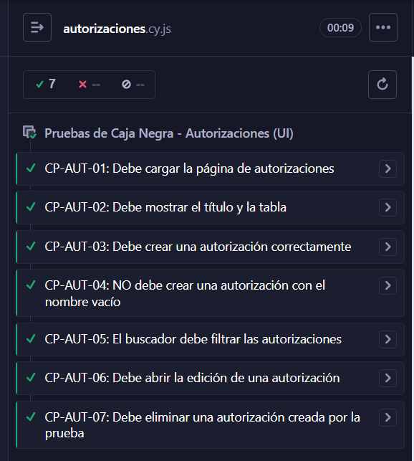
Autorizaciones
Pruebas de Caja Negra

RESUMEN PRUEBAS
Nº | Identificador Prueba | Componente Probado | Resultado: (Exitoso) (Falló) | Observaciones
1 | CP-AUT-01 | Debe cargar la página de autorizaciones | Exitoso | CP-AUT-01: Debe cargar la página de autorizaciones passed before each Open in IDE 1 visit/autorizaciones test body Open in IDE 1 url (fetch)GET 200 /api/administrador/autorizaciones 2 2 assertexpected http://localhost:5173/autorizaciones to include /autorizaciones
2 | CP-AUT-02 | Debe mostrar el titulo y la tabla | Exitoso | CP-AUT-02: Debe mostrar el título y la tabla passed before each Open in IDE 1 visit/autorizaciones test body Open in IDE 1 containsh3, Autorizaciones 2 assertexpected <h3.mb-0> to be visible 3 containsth, Nombre de la autorización 4 assertexpected <th> to be visible (fetch)GET 200 /api/administrador/autorizaciones 2 5 containsth, Acciones 6 assertexpected <th.text-end> to be visible
3 | CP-AUT-03 | Debe crear una autorizacion correctamente | Exitoso | CP-AUT-03: Debe crear una autorización correctamente passed Routes (2) Method Route Matcher Stubbed Alias # POST **/api/administrador/autorizaciones No crearAutorizacion 1 GET **/api/administrador/autorizaciones No getAutorizaciones 1 before each Open in IDE 1 visit/autorizaciones test body Open in IDE (fetch)GET 200 /api/administrador/autorizaciones 2 1 containsbutton, + Nueva autorización 2 click 3 containslabel, Nombre de la autorización 4 parent 5 findinput 6 typeRol Cypress BHJCACIFFJHEJ 7 containsbutton, Guardar 8 click (fetch)POST 201 /api/administrador/autorizaciones crearAutorizacion (fetch)GET 200 /api/administrador/autorizaciones getAutorizaciones 9 wait@crearAutorizacion 10 its.response.statusCode 11 assertexpected 201 to equal 201 12 wait@getAutorizaciones 13 containstd, Rol Cypress BHJCACIFFJHEJ 14 assertexpected <td> to be visible
4 | CP-AUT-04 | NO debe crear una autorizacion con el nombre vacío | Exitoso | CP-AUT-04: NO debe crear una autorización con el nombre vacío passed Routes (1) Method Route Matcher Stubbed Alias # POST **/api/administrador/autorizaciones No crearAutorizacion - before each Open in IDE 1 visit/autorizaciones test body Open in IDE 1 containsbutton, + Nueva autorización 2 click (fetch)GET 200 /api/administrador/autorizaciones 2 3 containsbutton, Guardar 4 click (alert)El nombre de la autorización es obligatorio 5 assertexpected El nombre de la autorización es obligatorio to include El nombre de la autorización es obligatorio 6 get@crearAutorizacion.all 7 assertexpected [] to have a length of 0
5 | CP-AUT-05 | El buscador debe filtrar las autorizaciones | Exitoso | CP-AUT-05: El buscador debe filtrar las autorizaciones passed before each Open in IDE 1 visit/autorizaciones test body Open in IDE 1 getinput[placeholder="Buscar autorización"] 2 typeAdministrador (fetch)GET 200 /api/administrador/autorizaciones 2 3 gettable tbody tr 2 4 assertexpected [ <tr>, 1 more... ] to contain text Administrador
6 | CP-AUT-06 | Debe abrir la edicion de una autorizacion | Exitoso | CP-AUT-06: Debe abrir la edición de una autorización passed before each Open in IDE 1 visit/autorizaciones test body Open in IDE 1 gettable tbody tr 12 (fetch)GET 200 /api/administrador/autorizaciones 2 2 not:has(td[colspan="3"]) 12 3 first 4 within 5 getbutton.btn-outline-secondary 6 click 7 contains.card-title, Editar autorización 8 assertexpected <h5.card-title> to be visible 9 get.card input[placeholder="Ej: Administrador"] 10 assertexpected <input.form-control> to be visible
7 | CP-AUT-07 | Debe eliminar una autorizacion creada por la prueba | Exitoso | CP-AUT-07: Debe eliminar una autorización creada por la prueba passed Routes (3) before each Open in IDE 1 visit/autorizaciones test body Open in IDE (fetch)GET 200 /api/administrador/autorizaciones 2 1 containsbutton, + Nueva autorización 2 click 3 containslabel, Nombre de la autorización 4 parent 5 findinput 6 typeRol Para Borrar BHJCACIFGDHEJ 7 containsbutton, Guardar 8 click (fetch)POST 201 /api/administrador/autorizaciones crearAutorizacion (fetch)GET 200 /api/administrador/autorizaciones getAutorizaciones 9 wait@crearAutorizacion 10 its.response.statusCode 11 assertexpected 201 to equal 201 12 wait@getAutorizaciones1 13 containstd, Rol Para Borrar BHJCACIFGDHEJ 14 assertexpected <td> to be visible 15 containstr, Rol Para Borrar BHJCACIFGDHEJ 16 within 17 getbutton.btn-outline-danger 18 click (confirm)¿Seguro que quieres eliminar esta autorización? (fetch)DELETE 200 /api/administrador/autorizaciones/16 borrarAutorizacion (fetch)GET 200 /api/administrador/autorizaciones getAutorizaciones 19 wait@borrarAutorizacion 20 its.response.statusCode 21 assertexpected 200 to equal 200 22 wait@getAutorizaciones2 23 containstd, Rol Para Borrar BHJCACIFGDHEJ 0 24 assertexpected td, Rol Para Borrar BHJCACIFGDHEJ not to exist in the DOM
8

 |  | TOTAL PRUEBAS | 7
 |  | TOTAL EXITOSA | 7

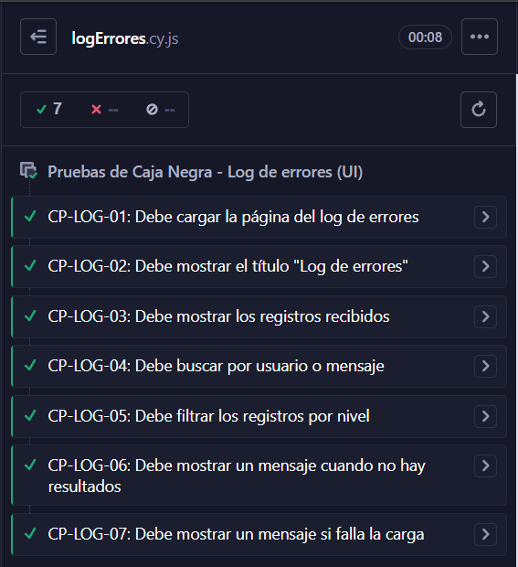
LogErrores
Pruebas de Caja Negra

RESUMEN PRUEBAS
Nº | Identificador Prueba | Componente Probado | Resultado: (Exitoso) (Falló) | Observaciones
1 | CP-LOG-01 | Debe cargar la página del log de errores | Exitoso | CP-LOG-01: Debe cargar la página del log de errores passed Routes (1) before each Open in IDE 1 visit/log-errores 2 wait@getErrores1 (fetch)GET 200 /api/administrador/logErrores getErrores2 test body Open in IDE 1 url 2 assertexpected http://localhost:5173/log-errores to include /log-errores
2 | CP-LOG-02 | Debe mostrar el título "Log de errores" | Exitoso | CP-LOG-02: Debe mostrar el título "Log de errores" passed Routes (1) before each Open in IDE 1 visit/log-errores 2 wait@getErrores1 (fetch)GET 200 /api/administrador/logErrores getErrores2 test body Open in IDE 1 containsh3, Log de errores 2 assertexpected <h3.mb-0> to be visible
3 | CP-LOG-03 | Debe mostrar los registros recibidos | Exitoso | CP-LOG-03: Debe mostrar los registros recibidos passed Routes (1) before each Open in IDE 1 visit/log-errores 2 wait@getErrores1 (fetch)GET 200 /api/administrador/logErrores getErrores2 test body Open in IDE 1 containsth, Nivel 2 assertexpected <th> to be visible 3 containsth, Usuario 4 assertexpected <th> to be visible 5 containsth, Mensaje 6 assertexpected <th> to be visible 7 containsth, Fecha 8 assertexpected <th> to be visible 9 gettable tbody tr 3 10 assertexpected [ <tr>, 2 more... ] to have a length of 3 3 11 containstd, Ana 12 assertexpected <td> to be visible 13 containstd, Error al guardar usuario 14 assertexpected <td> to be visible
4 | CP-LOG-04 | Debe buscar por usuario o mensaje | Exitoso | CP-LOG-04: Debe buscar por usuario o mensaje passed Routes (1) before each Open in IDE 1 visit/log-errores 2 wait@getErrores1 (fetch)GET 200 /api/administrador/logErrores getErrores2 test body Open in IDE 1 getinput[placeholder="Buscar por usuario o mensaje"] 2 typeinventario 3 gettable tbody tr 4 assertexpected <tr> to have a length of 1 5 containstd, Carlos 6 assertexpected <td> to be visible 7 containstd, Ana 0 8 assertexpected td, Ana not to exist in the DOM
5 | CP-LOG-05 | Debe filtrar los registros por nivel | Exitoso | CP-LOG-05: Debe filtrar los registros por nivel passed Routes (1) Method Route Matcher Stubbed Alias # GET **/api/administrador/logErrores Yes getErrores 2 before each Open in IDE 1 visit/log-errores 2 wait@getErrores1 (fetch)GET 200 /api/administrador/logErrores getErrores2 test body Open in IDE 1 getselect 2 selectCrítico 3 gettable tbody tr 4 assertexpected <tr> to have a length of 1 5 containstd, Ana 6 assertexpected <td> to be visible 7 containstd, Carlos 0 8 assertexpected td, Carlos not to exist in the DOM
6 | CP-LOG-06 | Debe mostrar un mensaje cuando no hay resultados | Exitoso | CP-LOG-06: Debe mostrar un mensaje cuando no hay resultados passed Routes (1) Method Route Matcher Stubbed Alias # GET **/api/administrador/logErrores Yes getErrores 2 before each Open in IDE 1 visit/log-errores 2 wait@getErrores1 (fetch)GET 200 /api/administrador/logErrores getErrores2 test body Open in IDE 1 getinput[placeholder="Buscar por usuario o mensaje"] 2 typeUsuarioInexistente 3 containsNo se encontraron registros de error 4 assertexpected <td.text-center.text-muted.py-3> to be visible 5 contains0 registro(s) encontrados 6 assertexpected <p.text-muted> to be visible
7 | CP-LOG-07 | Debe mostrar un mensaje si falla la carga | Exitoso | CP-LOG-07: Debe mostrar un mensaje si falla la carga passed Routes (2) Method Route Matcher Stubbed Alias # GET **/api/administrador/logErrores Yes getErrores 2 GET **/api/administrador/logErrores Yes errorAlCargar 2 before each Open in IDE 1 visit/log-errores 2 wait@getErrores1 (fetch)GET 200 /api/administrador/logErrores getErrores2 test body Open in IDE 1 visit/log-errores 2 wait@errorAlCargar1 (fetch)GET 500 /api/administrador/logErrores errorAlCargar2 3 containsNo se pudieron cargar los errores. ¿Está corriendo el servidor Backend? 4 assertexpected <div.alert.alert-danger> to be visible
8

 |  | TOTAL PRUEBAS | 7
 |  | TOTAL EXITOSA | 7

Pruebas de CajaNegra(Optometra)
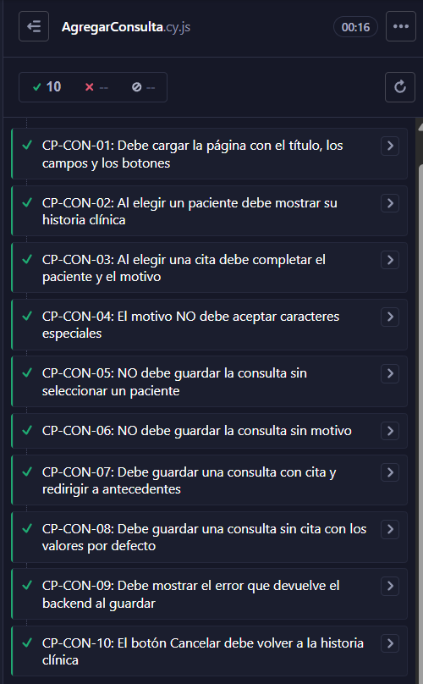
Consulta
Pruebas de Caja Negra

RESUMEN PRUEBAS
Nº | Identificador Prueba | Componente Probado | Resultado: (Exitoso) (Falló) | Observaciones
1 | CP-CON-01 | Debe cargar la página con el título, los campos y los botonespassed | Exitoso | Sin Observaciones
2 | CP-CON-02 | Al elegir un paciente debe mostrar su historia clínicapassed | Exitoso | Sin Observaciones
3 | CP-CON-03 | Al elegir una cita debe completar el paciente y el motivopassed | Exitoso | Sin Observaciones
4 | CP-CON-04 | El motivo NO debe aceptar caracteres especialespassed | Exitoso | Sin Observaciones
5 | CP-CON-05 | NO debe guardar la consulta sin seleccionar un pacientepassed | Exitoso | Sin Observaciones
6 | CP-CON-06 | NO debe guardar la consulta sin motivopassed | Exitoso | Sin Observaciones
7 | CP-CON-07 | Debe guardar una consulta con cita y redirigir a antecedentespassed | Exitoso | Sin Observaciones
8 | CP-CON-08 | Debe guardar una consulta sin cita con los valores por defectopassed | Exitoso | Sin Observaciones
9 | CP-CON-09 | Debe mostrar el error que devuelve el backend al guardarpassed | Exitoso | Sin Observaciones
10 | CP-CON-10 | El botón Cancelar debe volver a la historia clínica | Exitoso | Sin Observaciones

 |  | TOTAL PRUEBAS | 10
 |  | TOTAL EXITOSA | 10

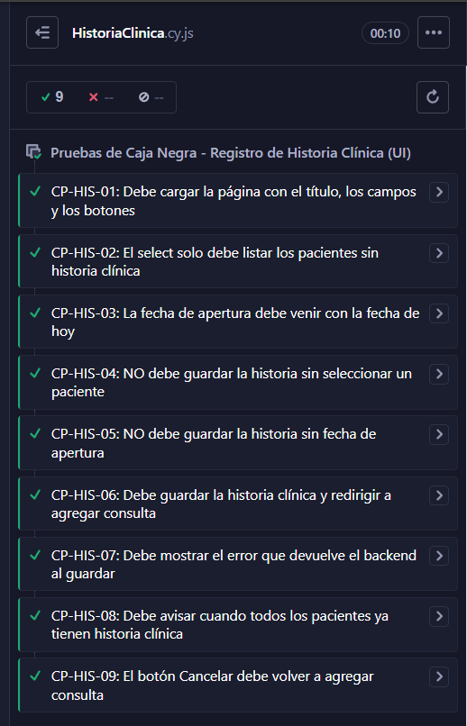
Historia Clinica
Pruebas de Caja Negra

RESUMEN PRUEBAS
Nº | Identificador Prueba | Componente Probado | Resultado: (Exitoso) (Falló) | Observaciones
1 | CP-HIS-01 | Debe cargar la página con el título, los campos y los botonespassed | Exitoso | Sin Observaciones
2 | CP-HIS-02 | El select solo debe listar los pacientes sin historia clínicapassed | Exitoso | Sin Observaciones
3 | CP-HIS-03 | La fecha de apertura debe venir con la fecha de hoypassed | Exitoso | Sin Observaciones
4 | CP-HIS-04 | NO debe guardar la historia sin seleccionar un pacientepassed | Exitoso | Sin Observaciones
5 | CP-HIS-05 | NO debe guardar la historia sin fecha de aperturapassed | Exitoso | Sin Observaciones
6 | CP-HIS-06 | Debe guardar la historia clínica y redirigir a agregar consultapassed | Exitoso | Sin Observaciones
7 | CP-HIS-07 | Debe mostrar el error que devuelve el backend al guardarpassed | Exitoso | Sin Observaciones
8 | CP-HIS-08 | Debe avisar cuando todos los pacientes ya tienen historia clínicapassed | Exitoso | Sin Observaciones
9 | CP-HIS-09 | El botón Cancelar debe volver a agregar consulta | Exitoso | Sin Observaciones

 |  | TOTAL PRUEBAS | 9
 |  | TOTAL EXITOSA | 9

